상품제안서
타이틀리스트 PRO V1X 5구+자석싸바리 | 상품코드: S42844

 |  |  |  |  |  |  | 02-713-8555 | www.synergygift.co.kr
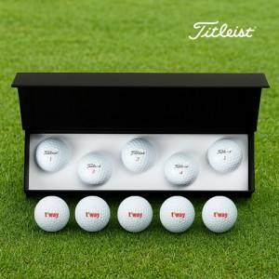

【상세/제작정보】 | <p><span style="font-size: 14pt;">※ 케이스인쇄 100*25mm 기준</span></p>

【인쇄/포장옵션】 | 풀칼라, 케이스DTF인쇄 / 포장불가능

【공급단가】 | 수량 | 30~ | 50~ | 100~ | 300~ | 500~
*VAT별도 | 단가 | 37,400원 | 36,200원 | 35,300원 | 34,100원 | 33,500원

【상품 URL】 | https://www.synergygift.co.kr:443/src/goods_detail.php?gdno=42844

